计算机科学与技术学院学业导师申请表
计算机科学与技术学院 学业导师申请表
姓名 | 李杰鹏 | 学号 | 2023414300111 | 性别 | 男 | 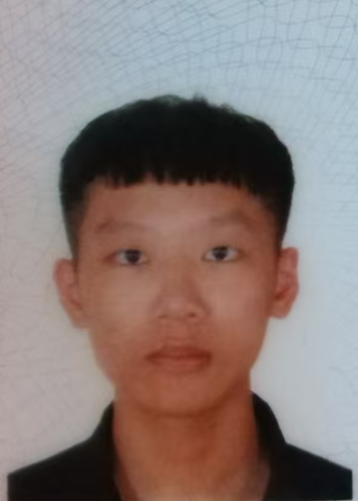 照片
班级 | 23软卓1班 | 班级职务 | 心理委员 | 是否考研 | 否
平均学分绩点 | 3.59 | 毕业设计意向研究方向 |  | 软件开发
是否在 主持/参加 大创项目 (是/否) |  | 否 | 大创项目名称 指导老师
学生电话 | 13922054196 |  | 学生电子邮箱 | yuanxiao7771@qq.com
拟选学业导师 | 周坤晓 |  | 学业导师邮箱 | zhoukx@dgut.edu.cn
个人荣誉 | 获得过大二学年的单项奖学金，蓝桥杯省二等奖
自我推荐 | 学生签名：李杰鹏 日期： 2025 年 11 月 5 日
导师意见 | 导师签名：周坤晓 日期： 2025 年 11 月 5 日
注：学生本人将此表电子版发给意向导师

